podział na subregiony

Podział Wielkopolski na subregiony wg przynależności powiatowych urzędów pracy do Oddziałów Wojewódzkiego Urzędu Pracyw Poznaniu
 | powrót do spisu tabel

Tab. 3.1
Tabela 3. Osoby bezrobotne w Wielkopolsce ogółem - sierpień 2020 r. |  |  |  |  |  |  |  | Powrót do spisu tabel
3.1 Liczba, zmiany i płynność bezrobocia
L.p. | Powiaty | Liczba bezrobotnych w końcu miesiąca | % wzrost/spadek bezrobotnych |  | dane z miesiąca sprawozdawczego
 |  |  | w stosunku do lipca 2020 r. | w stosunku do sierpnia 2019 r. | napływ | odpływ
 |  |  |  |  |  | ogółem | z powodu podjęcia pracy
1. | chodzieski | 1,564 | -2.1 | 29.4 | 160 | 194 | 83
2. | czarnkowsko -trzcianecki | 1,487 | -3.3 | 17.2 | 223 | 273 | 127
3. | gnieźnieński | 2,328 | 0.1 | 17.6 | 184 | 182 | 90
4. | gostyński | 1,852 | -0.1 | 11.3 | 183 | 184 | 142
5. | grodziski | 946 | -0.1 | 14.0 | 100 | 101 | 74
6. | jarociński | 1,438 | 2.6 | 52.3 | 159 | 122 | 76
7. | kaliski | 2,408 | -1.5 | 27.3 | 280 | 317 | 191
7a. | - powiat ziemski | 846 | -1.3 | 23.3 | 113 | 124 | 79
7b. | - m. Kalisz | 1,562 | -1.6 | 29.5 | 167 | 193 | 112
8. | kępiński | 646 | -3.7 | 15.8 | 87 | 112 | 69
9. | kolski | 1,575 | 2.1 | 27.3 | 187 | 155 | 94
10. | koniński | 6,788 | 1.4 | 24.6 | 715 | 624 | 427
10a. | - powiat ziemski | 4,326 | 0.8 | 23.8 | 450 | 415 | 283
10b. | - m. Konin | 2,462 | 2.3 | 25.9 | 265 | 209 | 144
11. | kościański | 1,048 | 0.7 | 23.1 | 117 | 110 | 80
12. | krotoszyński | 1,400 | -0.1 | 35.8 | 175 | 177 | 122
13. | leszczyński | 2,033 | -4.1 | 23.1 | 230 | 316 | 178
13a. | - powiat ziemski | 809 | -5.8 | 35.7 | 89 | 139 | 83
13b. | - m. Leszno | 1,224 | -2.9 | 15.9 | 141 | 177 | 95
14. | międzychodzki | 671 | 1.5 | 23.1 | 86 | 76 | 32
15. | nowotomyski | 1,032 | 0.7 | 56.4 | 188 | 181 | 101
16. | obornicki | 867 | 0.6 | 34.8 | 117 | 112 | 67
17. | ostrowski | 2,608 | -5.1 | 46.4 | 326 | 466 | 251
18. | ostrzeszowski | 1,178 | 0.4 | 22.7 | 139 | 134 | 73
19. | pilski | 2,998 | 0.8 | 23.1 | 338 | 315 | 144
20. | pleszewski | 1,353 | -0.6 | 56.2 | 227 | 235 | 122
21. | poznański | 9,932 | 3.0 | 52.6 | 1,175 | 888 | 728
21a. | - powiat ziemski | 3,664 | 3.1 | 53.6 | 454 | 343 | 282
21b. | - m. Poznań | 6,268 | 2.9 | 52.0 | 721 | 545 | 446
22. | rawicki | 1,163 | -1.7 | 14.7 | 123 | 143 | 106
23. | słupecki | 1,848 | 1.5 | 24.0 | 220 | 193 | 133
24. | szamotulski | 1,351 | 2.6 | 27.0 | 157 | 123 | 84
25. | średzki | 1,728 | -1.8 | 17.9 | 177 | 209 | 109
26. | śremski | 725 | 2.7 | 85.9 | 121 | 102 | 54
27. | turecki | 1,695 | -2.8 | 19.1 | 233 | 281 | 141
28. | wągrowiecki | 1,444 | -3.5 | 29.2 | 173 | 225 | 112
29. | wolsztyński | 618 | -0.5 | 45.8 | 66 | 69 | 63
30. | wrzesiński | 1,581 | -0.9 | 42.2 | 192 | 207 | 130
31. | złotowski | 1,997 | -0.5 | 15.8 | 241 | 251 | 151
Województwo |  | 60,302 | 0.0 | 30.5 | 7,099 | 7,077 | 4,354
Subregion kaliski |  | 11,031 | -1.5 | 37.3 | 1,393 | 1,563 | 904
Subregion koniński |  | 11,906 | 0.9 | 24.0 | 1,355 | 1,253 | 795
Subregion leszczyński |  | 6,714 | -1.5 | 19.8 | 719 | 822 | 569
Subregion pilski |  | 9,490 | -1.3 | 22.3 | 1,135 | 1,258 | 617
Subregion poznański |  | 21,161 | 1.5 | 39.2 | 2,497 | 2,181 | 1,469

liczba bezrobotnych w podregionach województwa wielkopolskiego w końcu lipca 2004r.
1 | 1

Tab. 4.1
Tabela 4. Bezrobotne kobiety w Wielkopolsce - sierpień 2020 r. |  |  |  |  |  |  |  |  | Powrót do spisu tabel
4.1 Liczba, zmiany i płynność bezrobocia
L.p. | Powiaty | Liczba bezrobotnych kobiet w końcu miesiąca | % wzrost/spadek |  | % udział bezrobotnych kobiet w ogóle | dane z miesiąca sprawozdawczego
 |  |  | w stosunku do lipca 2020 r. | w stosunku do sierpnia 2019 r. |  | napływ | odpływ
 |  |  |  |  |  |  | ogółem | z powodu podjęcia pracy
1. | chodzieski | 964 | 1.2 | 26.3 | 61.6 | 104 | 93 | 40
2. | czarnkowsko -trzcianecki | 826 | -3.1 | 13.5 | 55.5 | 108 | 134 | 66
3. | gnieźnieński | 1,349 | 0.8 | 10.8 | 57.9 | 110 | 99 | 51
4. | gostyński | 1,094 | 0.5 | 3.9 | 59.1 | 109 | 104 | 88
5. | grodziski | 567 | -0.4 | 11.6 | 59.9 | 57 | 59 | 44
6. | jarociński | 850 | 2.9 | 40.0 | 59.1 | 91 | 67 | 39
7. | kaliski | 1,353 | 0.5 | 21.9 | 56.2 | 151 | 144 | 97
7a. | - powiat ziemski | 489 | -1.8 | 11.4 | 57.8 | 60 | 69 | 46
7b. | - m. Kalisz | 864 | 1.9 | 28.8 | 55.3 | 91 | 75 | 51
8. | kępiński | 390 | -3.5 | 5.4 | 60.4 | 51 | 65 | 42
9. | kolski | 949 | 5.0 | 16.3 | 60.3 | 126 | 81 | 51
10. | koniński | 3,944 | 1.4 | 14.8 | 58.1 | 373 | 320 | 209
10a. | - powiat ziemski | 2,607 | 1.4 | 13.7 | 60.3 | 248 | 211 | 133
10b. | - m. Konin | 1,337 | 1.2 | 16.9 | 54.3 | 125 | 109 | 76
11. | kościański | 649 | 0.5 | 12.1 | 61.9 | 73 | 70 | 49
12. | krotoszyński | 815 | 0.6 | 23.1 | 58.2 | 101 | 96 | 72
13. | leszczyński | 1,237 | -0.6 | 16.7 | 60.8 | 145 | 153 | 89
13a. | - powiat ziemski | 499 | -2.0 | 23.5 | 61.7 | 56 | 66 | 37
13b. | - m. Leszno | 738 | 0.3 | 12.5 | 60.3 | 89 | 87 | 52
14. | międzychodzki | 430 | 4.6 | 15.9 | 64.1 | 49 | 30 | 15
15. | nowotomyski | 573 | 3.6 | 49.2 | 55.5 | 116 | 96 | 51
16. | obornicki | 487 | -1.2 | 13.3 | 56.2 | 49 | 55 | 32
17. | ostrowski | 1,401 | -1.1 | 31.4 | 53.7 | 191 | 206 | 116
18. | ostrzeszowski | 770 | 0.7 | 11.9 | 65.4 | 78 | 73 | 45
19. | pilski | 1,711 | 1.2 | 16.6 | 57.1 | 182 | 161 | 72
20. | pleszewski | 797 | -0.1 | 40.3 | 58.9 | 135 | 136 | 60
21. | poznański | 5,503 | 3.9 | 44.4 | 55.4 | 653 | 445 | 364
21a. | - powiat ziemski | 2,183 | 4.9 | 44.4 | 59.6 | 273 | 171 | 141
21b. | - m. Poznań | 3,320 | 3.3 | 44.3 | 53.0 | 380 | 274 | 223
22. | rawicki | 726 | -1.1 | 14.2 | 62.4 | 77 | 85 | 61
23. | słupecki | 1,109 | 2.5 | 12.0 | 60.0 | 128 | 101 | 68
24. | szamotulski | 825 | 2.6 | 14.9 | 61.1 | 88 | 67 | 43
25. | średzki | 1,067 | 0.0 | 12.1 | 61.7 | 105 | 105 | 56
26. | śremski | 455 | 6.8 | 72.3 | 62.8 | 75 | 46 | 25
27. | turecki | 1,020 | -2.3 | 5.3 | 60.2 | 123 | 147 | 73
28. | wągrowiecki | 881 | -1.3 | 20.7 | 61.0 | 101 | 113 | 59
29. | wolsztyński | 351 | -2.8 | 35.5 | 56.8 | 37 | 47 | 42
30. | wrzesiński | 954 | 1.3 | 27.2 | 60.3 | 104 | 92 | 67
31. | złotowski | 1,151 | 0.1 | 6.2 | 57.6 | 129 | 128 | 80
Województwo |  | 35,198 | 1.2 | 21.2 | 58.4 | 4,019 | 3,618 | 2,266
Subregion kaliski |  | 6,376 | 0.2 | 25.7 | 57.8 | 798 | 787 | 471
Subregion koniński |  | 7,022 | 1.5 | 13.1 | 59.0 | 750 | 649 | 401
Subregion leszczyński |  | 4,057 | -0.4 | 13.1 | 60.4 | 441 | 459 | 329
Subregion pilski |  | 5,533 | -0.1 | 15.9 | 58.3 | 624 | 629 | 317
Subregion poznański |  | 12,210 | 2.6 | 29.8 | 57.7 | 1,406 | 1,094 | 748

liczba bezrobotnych w podregionach województwa wielkopolskiego w końcu lipca 2004r.
1 | 1

Tab. 5.1
Tabela 5. Osoby bezrobotne zamieszkale na wsi w Wielkopolsce - sierpień 2020 r. |  |  |  |  |  |  |  |  |  | Powrót do spisu tabel
5.1 Liczba, zmiany i płynność bezrobocia
L.p. | Powiaty | Liczba bezrobotnych zamieszkałych na wsi w końcu miesiąca | w tym: | % wzrost/spadek liczby bezrobotnych |  | % udział bezrobotnych zamieszkałych na wsi w ogóle | dane z miesiąca sprawozdawczego
 |  |  | kobiety | w stosunku do lipca 2020 r. | w stosunku do sierpnia 2019 r. |  | napływ | odpływ
 |  |  |  |  |  |  |  | ogółem | z powodu podjęcia pracy
1. | chodzieski | 757 | 494 | -1.3 | 25.1 | 48.4 | 70 | 80 | 38
2. | czarnkowsko -trzcianecki | 778 | 427 | -6.0 | 12.3 | 52.3 | 109 | 159 | 66
3. | gnieźnieński | 814 | 486 | -0.4 | 24.3 | 35.0 | 55 | 58 | 31
4. | gostyński | 1,001 | 610 | -1.4 | 12.1 | 54.0 | 91 | 105 | 81
5. | grodziski | 607 | 374 | 1.0 | 12.2 | 64.2 | 59 | 53 | 40
6. | jarociński | 826 | 504 | 3.0 | 53.2 | 57.4 | 96 | 72 | 43
7. | kaliski | 784 | 455 | -0.1 | 23.7 | 32.6 | 107 | 108 | 67
7a. | - powiat ziemski | 784 | 455 | -0.1 | 23.7 | 92.7 | 107 | 108 | 67
7b. | - m. Kalisz | 0 | 0 | 0.0 | 0.0 | 0.0 | 0 | 0 | 0
8. | kępiński | 443 | 268 | -1.6 | 12.4 | 68.6 | 65 | 72 | 47
9. | kolski | 886 | 564 | 2.8 | 25.7 | 56.3 | 113 | 89 | 51
10. | koniński | 3,684 | 2,219 | 0.6 | 24.0 | 54.3 | 375 | 352 | 242
10a. | - powiat ziemski | 3,684 | 2,219 | 0.6 | 24.0 | 85.2 | 375 | 352 | 242
10b. | - m. Konin | 0 | 0 | 0.0 | 0.0 | 0.0 | 0 | 0 | 0
11. | kościański | 518 | 336 | 0.4 | 27.0 | 49.4 | 58 | 56 | 43
12. | krotoszyński | 459 | 260 | -1.7 | 32.3 | 32.8 | 57 | 65 | 44
13. | leszczyński | 754 | 462 | -5.5 | 36.8 | 37.1 | 86 | 130 | 78
13a. | - powiat ziemski | 754 | 462 | -5.5 | 36.8 | 93.2 | 86 | 130 | 78
13b. | - m. Leszno | 0 | 0 | 0.0 | 0.0 | 0.0 | 0 | 0 | 0
14. | międzychodzki | 394 | 245 | -0.3 | 26.7 | 58.7 | 37 | 38 | 14
15. | nowotomyski | 611 | 330 | -0.3 | 50.1 | 59.2 | 110 | 112 | 58
16. | obornicki | 459 | 245 | 2.7 | 37.0 | 52.9 | 57 | 45 | 29
17. | ostrowski | 1,164 | 654 | -4.3 | 45.0 | 44.6 | 170 | 222 | 128
18. | ostrzeszowski | 728 | 494 | 0.8 | 17.4 | 61.8 | 88 | 82 | 44
19. | pilski | 994 | 631 | -2.3 | 13.0 | 33.2 | 104 | 127 | 53
20. | pleszewski | 807 | 486 | -0.7 | 51.7 | 59.6 | 136 | 142 | 74
21. | poznański | 2,283 | 1,372 | 3.2 | 48.8 | 23.0 | 284 | 214 | 179
21a. | - powiat ziemski | 2,283 | 1,372 | 3.2 | 48.8 | 62.3 | 284 | 214 | 179
21b. | - m. Poznań | 0 | 0 | 0.0 | 0.0 | 0.0 | 0 | 0 | 0
22. | rawicki | 542 | 344 | -3.4 | 14.6 | 46.6 | 61 | 80 | 60
23. | słupecki | 1,314 | 799 | 1.2 | 23.7 | 71.1 | 154 | 139 | 103
24. | szamotulski | 700 | 433 | 1.3 | 27.7 | 51.8 | 74 | 65 | 45
25. | średzki | 1,044 | 667 | -1.2 | 18.0 | 60.4 | 92 | 105 | 60
26. | śremski | 314 | 206 | 5.4 | 63.5 | 43.3 | 55 | 39 | 22
27. | turecki | 1,023 | 626 | -4.5 | 22.8 | 60.4 | 141 | 189 | 97
28. | wągrowiecki | 746 | 455 | -5.8 | 27.5 | 51.7 | 81 | 127 | 65
29. | wolsztyński | 445 | 257 | 0.9 | 51.9 | 72.0 | 54 | 50 | 46
30. | wrzesiński | 709 | 445 | -1.3 | 30.1 | 44.8 | 82 | 91 | 54
31. | złotowski | 1,058 | 631 | -0.8 | 18.3 | 53.0 | 114 | 123 | 71
Województwo |  | 27,646 | 16,779 | -0.6 | 27.6 | 45.8 | 3,235 | 3,389 | 2,073
Subregion kaliski |  | 5,211 | 3,121 | -0.8 | 34.7 | 47.2 | 719 | 763 | 447
Subregion koniński |  | 6,907 | 4,208 | 0.2 | 24.0 | 58.0 | 783 | 769 | 493
Subregion leszczyński |  | 3,260 | 2,009 | -2.1 | 24.5 | 48.6 | 350 | 421 | 308
Subregion pilski |  | 4,333 | 2,638 | -3.1 | 18.5 | 45.7 | 478 | 616 | 293
Subregion poznański |  | 7,935 | 4,803 | 1.1 | 33.3 | 37.5 | 905 | 820 | 532

liczba bezrobotnych w podregionach województwa wielkopolskiego w końcu lipca 2004r.
0 | 0

Tab. 6.1
Tabela 6. Osoby bezrobotne do 30 roku życia w Wielkopolsce - sierpień 2020 r. |  |  |  |  |  |  |  |  |  | Powrót do spisu tabel
6.1 Liczba, zmiany i płynność bezrobocia
L.p. | Powiaty | Liczba bezrobotnych do 30 roku życia w końcu miesiąca | w tym: | % wzrost/spadek liczby bezrobotnych |  | % udział bezrobotnych do 30 roku życia w ogóle | dane z miesiąca sprawozdawczego
 |  |  | kobiety | w stosunku do lipca 2020 r. | w stosunku do sierpnia 2019 r. |  | napływ | odpływ
 |  |  |  |  |  |  |  | ogółem | z powodu podjęcia pracy
1. | chodzieski | 379 | 258 | -5.3 | 41.9 | 24.2 | 50 | 69 | 29
2. | czarnkowsko -trzcianecki | 423 | 277 | -4.1 | 18.5 | 28.4 | 95 | 110 | 56
3. | gnieźnieński | 535 | 358 | -1.8 | 16.8 | 23.0 | 73 | 79 | 33
4. | gostyński | 610 | 411 | 1.0 | 16.0 | 32.9 | 98 | 89 | 73
5. | grodziski | 305 | 203 | 0.7 | 21.5 | 32.2 | 49 | 44 | 38
6. | jarociński | 460 | 311 | 0.9 | 49.4 | 32.0 | 62 | 52 | 39
7. | kaliski | 616 | 409 | -3.0 | 35.1 | 25.6 | 122 | 137 | 93
7a. | - powiat ziemski | 268 | 173 | -2.9 | 28.8 | 31.7 | 58 | 64 | 38
7b. | - m. Kalisz | 348 | 236 | -3.1 | 40.3 | 22.3 | 64 | 73 | 55
8. | kępiński | 189 | 136 | -7.4 | 1.6 | 29.3 | 41 | 55 | 29
9. | kolski | 515 | 344 | 6.4 | 15.5 | 32.7 | 94 | 59 | 32
10. | koniński | 2,102 | 1,326 | 1.2 | 33.4 | 31.0 | 313 | 261 | 190
10a. | - powiat ziemski | 1,519 | 968 | 0.8 | 31.2 | 35.1 | 213 | 185 | 133
10b. | - m. Konin | 583 | 358 | 2.1 | 39.5 | 23.7 | 100 | 76 | 57
11. | kościański | 318 | 212 | 1.0 | 28.7 | 30.3 | 56 | 49 | 33
12. | krotoszyński | 421 | 261 | 6.9 | 54.8 | 30.1 | 100 | 70 | 51
13. | leszczyński | 531 | 368 | -9.8 | 34.1 | 26.1 | 85 | 140 | 78
13a. | - powiat ziemski | 245 | 173 | -11.9 | 54.1 | 30.3 | 34 | 66 | 42
13b. | - m. Leszno | 286 | 195 | -8.0 | 20.7 | 23.4 | 51 | 74 | 36
14. | międzychodzki | 229 | 155 | 2.7 | 12.8 | 34.1 | 38 | 31 | 17
15. | nowotomyski | 284 | 182 | -4.4 | 69.0 | 27.5 | 80 | 91 | 49
16. | obornicki | 250 | 166 | -3.5 | 35.1 | 28.8 | 40 | 46 | 22
17. | ostrowski | 731 | 441 | -6.9 | 47.7 | 28.0 | 155 | 204 | 110
18. | ostrzeszowski | 394 | 280 | 2.1 | 19.4 | 33.4 | 67 | 57 | 27
19. | pilski | 789 | 540 | -1.6 | 23.9 | 26.3 | 106 | 109 | 54
20. | pleszewski | 492 | 293 | 3.1 | 51.9 | 36.4 | 123 | 106 | 57
21. | poznański | 2,197 | 1,325 | 1.4 | 71.4 | 22.1 | 342 | 290 | 256
21a. | - powiat ziemski | 879 | 554 | 1.7 | 71.7 | 24.0 | 147 | 120 | 110
21b. | - m. Poznań | 1,318 | 771 | 1.2 | 71.2 | 21.0 | 195 | 170 | 146
22. | rawicki | 403 | 274 | -6.9 | 26.7 | 34.7 | 62 | 84 | 61
23. | słupecki | 682 | 420 | 4.1 | 40.9 | 36.9 | 105 | 74 | 55
24. | szamotulski | 359 | 242 | 1.4 | 23.8 | 26.6 | 54 | 47 | 27
25. | średzki | 500 | 345 | -0.8 | 14.4 | 28.9 | 79 | 82 | 44
26. | śremski | 221 | 145 | 6.8 | 108.5 | 30.5 | 55 | 39 | 22
27. | turecki | 487 | 330 | -6.9 | 24.9 | 28.7 | 91 | 118 | 66
28. | wągrowiecki | 416 | 294 | -11.5 | 11.2 | 28.8 | 58 | 108 | 51
29. | wolsztyński | 191 | 121 | -5.9 | 44.7 | 30.9 | 29 | 38 | 37
30. | wrzesiński | 493 | 323 | -0.8 | 56.5 | 31.2 | 90 | 92 | 52
31. | złotowski | 576 | 373 | -3.2 | 18.5 | 28.8 | 88 | 107 | 64
Województwo |  | 17,098 | 11,123 | -1.1 | 34.6 | 28.4 | 2,900 | 2,937 | 1,845
Subregion kaliski |  | 3,303 | 2,131 | -1.0 | 39.3 | 29.9 | 670 | 681 | 406
Subregion koniński |  | 3,786 | 2,420 | 1.2 | 30.7 | 31.8 | 603 | 512 | 343
Subregion leszczyński |  | 2,053 | 1,386 | -4.2 | 26.8 | 30.6 | 330 | 400 | 282
Subregion pilski |  | 2,583 | 1,742 | -4.6 | 21.8 | 27.2 | 397 | 503 | 254
Subregion poznański |  | 5,373 | 3,444 | 0.3 | 45.4 | 25.4 | 900 | 841 | 560

liczba bezrobotnych w podregionach województwa wielkopolskiego w końcu lipca 2004r.
0 | 0

Tab.7.1
Tabela 7. Osoby bezrobotne powyżej 50 roku życia w Wielkopolsce - sierpień 2020 r. |  |  |  |  |  |  |  |  |  | Powrót do spisu tabel
7.1 Liczba, zmiany i płynność bezrobocia
L.p. | Powiaty | Liczba bezrobotnych powyżej 50 roku życia w końcu miesiąca | w tym: | % wzrost/spadek liczby bezrobotnych |  | % udział bezrobotnych powyżej 50 roku życia w ogóle | dane z miesiąca sprawozdawczego
 |  |  | kobiety | w stosunku do lipca 2020 r. | w stosunku do sierpnia 2019 r. |  | napływ | odpływ
 |  |  |  |  |  |  |  | ogółem | z powodu podjęcia pracy
1. | chodzieski | 426 | 201 | -3.6 | 25.3 | 27.2 | 25 | 41 | 10
2. | czarnkowsko -trzcianecki | 406 | 144 | -2.4 | 11.2 | 27.3 | 49 | 59 | 24
3. | gnieźnieński | 669 | 286 | 0.8 | 11.3 | 28.7 | 31 | 26 | 11
4. | gostyński | 397 | 137 | -2.7 | 7.3 | 21.4 | 16 | 27 | 13
5. | grodziski | 220 | 90 | -3.9 | 3.3 | 23.3 | 10 | 19 | 9
6. | jarociński | 331 | 127 | 2.2 | 44.5 | 23.0 | 30 | 23 | 9
7. | kaliski | 637 | 242 | 0.8 | 25.1 | 26.5 | 54 | 49 | 25
7a. | - powiat ziemski | 185 | 64 | 0.0 | 22.5 | 21.9 | 15 | 15 | 13
7b. | - m. Kalisz | 452 | 178 | 1.1 | 26.3 | 28.9 | 39 | 34 | 12
8. | kępiński | 172 | 64 | -3.4 | 19.4 | 26.6 | 8 | 14 | 9
9. | kolski | 339 | 145 | -0.3 | 27.9 | 21.5 | 28 | 29 | 19
10. | koniński | 1,342 | 561 | 1.7 | 17.7 | 19.8 | 114 | 92 | 57
10a. | - powiat ziemski | 744 | 318 | -0.8 | 15.7 | 17.2 | 59 | 65 | 40
10b. | - m. Konin | 598 | 243 | 4.9 | 20.3 | 24.3 | 55 | 27 | 17
11. | kościański | 238 | 107 | 5.8 | 9.7 | 22.7 | 25 | 12 | 6
12. | krotoszyński | 344 | 138 | -3.1 | 19.4 | 24.6 | 20 | 31 | 17
13. | leszczyński | 474 | 203 | -2.5 | 7.2 | 23.3 | 38 | 50 | 18
13a. | - powiat ziemski | 174 | 63 | -2.2 | 16.8 | 21.5 | 14 | 18 | 9
13b. | - m. Leszno | 300 | 140 | -2.6 | 2.4 | 24.5 | 24 | 32 | 9
14. | międzychodzki | 139 | 60 | -2.8 | 32.4 | 20.7 | 18 | 22 | 5
15. | nowotomyski | 230 | 97 | 0.0 | 27.8 | 22.3 | 32 | 32 | 13
16. | obornicki | 220 | 76 | 4.3 | 35.0 | 25.4 | 29 | 20 | 8
17. | ostrowski | 651 | 237 | -3.7 | 40.6 | 25.0 | 47 | 72 | 36
18. | ostrzeszowski | 247 | 112 | 1.6 | 21.7 | 21.0 | 25 | 21 | 13
19. | pilski | 767 | 288 | -0.4 | 20.2 | 25.6 | 77 | 80 | 31
20. | pleszewski | 253 | 110 | -5.9 | 58.1 | 18.7 | 19 | 35 | 15
21. | poznański | 2,511 | 993 | 2.9 | 32.2 | 25.3 | 238 | 168 | 93
21a. | - powiat ziemski | 849 | 352 | 1.3 | 23.6 | 23.2 | 72 | 61 | 31
21b. | - m. Poznań | 1,662 | 641 | 3.7 | 37.1 | 26.5 | 166 | 107 | 62
22. | rawicki | 242 | 96 | 1.3 | 6.6 | 20.8 | 18 | 15 | 13
23. | słupecki | 352 | 149 | -0.3 | 13.2 | 19.0 | 32 | 33 | 22
24. | szamotulski | 306 | 132 | 0.3 | 12.5 | 22.6 | 27 | 26 | 18
25. | średzki | 401 | 172 | -0.7 | 12.0 | 23.2 | 24 | 27 | 10
26. | śremski | 160 | 74 | -3.6 | 60.0 | 22.1 | 17 | 23 | 10
27. | turecki | 376 | 157 | -1.1 | 5.9 | 22.2 | 41 | 45 | 18
28. | wągrowiecki | 315 | 132 | -1.9 | 22.6 | 21.8 | 31 | 37 | 12
29. | wolsztyński | 170 | 71 | 0.0 | 26.9 | 27.5 | 6 | 6 | 5
30. | wrzesiński | 353 | 146 | -2.2 | 23.9 | 22.3 | 27 | 35 | 20
31. | złotowski | 485 | 182 | -0.4 | 7.3 | 24.3 | 49 | 51 | 27
Województwo |  | 14,173 | 5,729 | -0.1 | 21.3 | 23.5 | 1,205 | 1,220 | 596
Subregion kaliski |  | 2,635 | 1,030 | -1.6 | 32.0 | 23.9 | 203 | 245 | 124
Subregion koniński |  | 2,409 | 1,012 | 0.7 | 16.3 | 20.2 | 215 | 199 | 116
Subregion leszczyński |  | 1,521 | 614 | -0.5 | 9.4 | 22.7 | 103 | 110 | 55
Subregion pilski |  | 2,399 | 947 | -1.5 | 16.9 | 25.3 | 231 | 268 | 104
Subregion poznański |  | 5,209 | 2,126 | 1.1 | 24.7 | 24.6 | 453 | 398 | 197

liczba bezrobotnych w podregionach województwa wielkopolskiego w końcu lipca 2004r.
0 | 0

Tab. 8.1
Tabela 8. Osoby długotrwale bezrobotne w Wielkopolsce - sierpień 2020 r. |  |  |  |  |  |  |  |  |  | Powrót do spisu tabel
8.1 Liczba, zmiany i płynność bezrobocia
L.p. | Powiaty | Liczba długotrwale bezrobotnych w końcu miesiąca | w tym: | % wzrost/spadek liczby bezrobotnych |  | % udział długotrwale bezrobotnych w ogóle | dane z miesiąca sprawozdawczego
 |  |  | kobiety | w stosunku do lipca 2020 r. | w stosunku do sierpnia 2019 r. |  | napływ | odpływ
 |  |  |  |  |  |  |  | ogółem | z powodu podjęcia pracy
1. | chodzieski | 741 | 498 | 1.2 | 23.1 | 47.4 | 50 | 41 | 12
2. | czarnkowsko -trzcianecki | 428 | 256 | -0.9 | 12.6 | 28.8 | 49 | 53 | 11
3. | gnieźnieński | 836 | 534 | 3.0 | 11.5 | 35.9 | 47 | 23 | 8
4. | gostyński | 880 | 595 | 3.2 | 13.4 | 47.5 | 67 | 40 | 27
5. | grodziski | 360 | 243 | 4.3 | 14.3 | 38.1 | 31 | 16 | 8
6. | jarociński | 456 | 320 | 2.5 | 32.9 | 31.7 | 37 | 26 | 10
7. | kaliski | 950 | 571 | 2.9 | 32.3 | 39.5 | 65 | 38 | 16
7a. | - powiat ziemski | 340 | 220 | 3.0 | 24.5 | 40.2 | 24 | 14 | 8
7b. | - m. Kalisz | 610 | 351 | 2.9 | 37.1 | 39.1 | 41 | 24 | 8
8. | kępiński | 263 | 171 | 1.5 | 7.8 | 40.7 | 15 | 11 | 8
9. | kolski | 445 | 311 | 6.0 | 17.4 | 28.3 | 46 | 21 | 10
10. | koniński | 3,335 | 2,215 | 3.2 | 19.7 | 49.1 | 254 | 150 | 79
10a. | - powiat ziemski | 2,135 | 1,480 | 3.0 | 22.4 | 49.4 | 167 | 105 | 55
10b. | - m. Konin | 1,200 | 735 | 3.6 | 15.3 | 48.7 | 87 | 45 | 24
11. | kościański | 347 | 259 | 4.8 | 1.8 | 33.1 | 27 | 11 | 6
12. | krotoszyński | 525 | 346 | 2.9 | 22.4 | 37.5 | 35 | 20 | 13
13. | leszczyński | 788 | 537 | -0.5 | 4.5 | 38.8 | 46 | 50 | 19
13a. | - powiat ziemski | 293 | 201 | -0.7 | 24.7 | 36.2 | 17 | 19 | 10
13b. | - m. Leszno | 495 | 336 | -0.4 | -4.6 | 40.4 | 29 | 31 | 9
14. | międzychodzki | 245 | 201 | 6.5 | 14.0 | 36.5 | 24 | 9 | 3
15. | nowotomyski | 265 | 154 | -0.4 | 52.3 | 25.7 | 31 | 32 | 10
16. | obornicki | 257 | 176 | 6.2 | 26.6 | 29.6 | 29 | 14 | 5
17. | ostrowski | 711 | 422 | 2.4 | 30.5 | 27.3 | 56 | 39 | 18
18. | ostrzeszowski | 501 | 378 | 1.8 | 11.8 | 42.5 | 32 | 23 | 12
19. | pilski | 952 | 612 | 2.7 | 11.6 | 31.8 | 80 | 55 | 16
20. | pleszewski | 453 | 336 | 3.4 | 49.5 | 33.5 | 42 | 27 | 9
21. | poznański | 2,602 | 1,527 | 5.6 | 8.4 | 26.2 | 229 | 92 | 57
21a. | - powiat ziemski | 918 | 588 | 3.6 | 3.0 | 25.1 | 70 | 38 | 27
21b. | - m. Poznań | 1,684 | 939 | 6.6 | 11.5 | 26.9 | 159 | 54 | 30
22. | rawicki | 444 | 311 | 6.2 | 19.0 | 38.2 | 39 | 13 | 9
23. | słupecki | 825 | 569 | 1.9 | 5.5 | 44.6 | 45 | 30 | 17
24. | szamotulski | 461 | 339 | 4.8 | 13.3 | 34.1 | 44 | 23 | 12
25. | średzki | 781 | 544 | 2.8 | 29.3 | 45.2 | 51 | 30 | 15
26. | śremski | 152 | 109 | 7.0 | 28.8 | 21.0 | 19 | 9 | 3
27. | turecki | 569 | 404 | 1.1 | 8.0 | 33.6 | 59 | 53 | 21
28. | wągrowiecki | 510 | 375 | -1.7 | 20.9 | 35.3 | 36 | 45 | 21
29. | wolsztyński | 188 | 114 | 8.7 | 39.3 | 30.4 | 17 | 2 | 2
30. | wrzesiński | 507 | 348 | 2.2 | 20.1 | 32.1 | 38 | 27 | 11
31. | złotowski | 865 | 580 | 3.2 | 4.8 | 43.3 | 84 | 57 | 26
Województwo |  | 21,642 | 14,355 | 3.1 | 16.5 | 35.9 | 1,724 | 1,080 | 494
Subregion kaliski |  | 3,859 | 2,544 | 2.6 | 27.4 | 35.0 | 282 | 184 | 86
Subregion koniński |  | 5,174 | 3,499 | 3.0 | 15.7 | 43.5 | 404 | 254 | 127
Subregion leszczyński |  | 2,647 | 1,816 | 3.1 | 11.3 | 39.4 | 196 | 116 | 63
Subregion pilski |  | 3,496 | 2,321 | 1.4 | 13.4 | 36.8 | 299 | 251 | 86
Subregion poznański |  | 6,466 | 4,175 | 4.3 | 15.3 | 30.6 | 543 | 275 | 132

liczba bezrobotnych w podregionach województwa wielkopolskiego w końcu lipca 2004r.
0 | 0

Tab. 9
Tabela 9. Pozostałe osoby bezrobotne będące w szczególnej sytuacji na rynku pracy - sierpień 2020 r. |  |  |  |  |  |  |  |  |  |  |  |  |  | Powrót do spisu tabel
L.p. | Powiaty | Korzystający ze świadczeń pomocy społecznej |  |  | Niepełnosprawni |  |  | Posiadający co najmniej jedno dziecko do 6 roku życia |  |  | Posiadający co najmniej jedno dziecko niepełnosprawne do 18 roku życia
 |  | Bezrobotni ogółem | w tym: | % udział bezrobotnych korzystających ze świadczeń pomocy społecznej ogółem w całej populacji bezrobotnych | Bezrobotni ogółem | w tym: | % udział bezrobotnych niepełnosprawnych ogółem w całej populacji bezrobotnych | Bezrobotni ogółem | w tym: | % udział bezrobotnychposiadających co najmniej jedno dziecko do 6 roku życia ogółem w całej populacji bezrobotnych | Bezrobotni ogółem | w tym: | % udział bezrobotnych posiadający co najmniej jedno dziecko niepełnosprawne do 18 roku życia ogółem w całej populacji bezrobotnych
 |  |  | kobiety |  |  | kobiety |  |  | kobiety |  |  | kobiety

1. | chodzieski | 75 | 56 | 4.8 | 81 | 45 | 5.2 | 321 | 291 | 20.5 | 1 | 1 | 0.1
2. | czarnkowsko -trzcianecki | 48 | 26 | 3.2 | 94 | 44 | 6.3 | 352 | 291 | 23.7 | 6 | 5 | 0.4
3. | gnieźnieński | 0 | 0 | 0.0 | 164 | 99 | 7.0 | 525 | 444 | 22.6 | 1 | 1 | 0.0
4. | gostyński | 0 | 0 | 0.0 | 110 | 57 | 5.9 | 370 | 329 | 20.0 | 7 | 7 | 0.4
5. | grodziski | 33 | 28 | 3.5 | 91 | 58 | 9.6 | 244 | 219 | 25.8 | 2 | 2 | 0.2
6. | jarociński | 0 | 0 | 0.0 | 102 | 46 | 7.1 | 319 | 283 | 22.2 | 7 | 6 | 0.5
7. | kaliski | 198 | 120 | 8.2 | 223 | 83 | 9.3 | 585 | 502 | 24.3 | 12 | 7 | 0.5
7a. | - powiat ziemski | 46 | 25 | 5.4 | 70 | 26 | 8.3 | 229 | 199 | 27.1 | 1 | 0 | 0.1
7b. | - m. Kalisz | 152 | 95 | 9.7 | 153 | 57 | 9.8 | 356 | 303 | 22.8 | 11 | 7 | 0.7
8. | kępiński | 0 | 0 | 0.0 | 41 | 16 | 6.3 | 134 | 127 | 20.7 | 0 | 0 | 0.0
9. | kolski | 1 | 1 | 0.1 | 115 | 52 | 7.3 | 295 | 268 | 18.7 | 1 | 1 | 0.1
10. | koniński | 0 | 0 | 0.0 | 381 | 215 | 5.6 | 1,484 | 1,266 | 21.9 | 3 | 3 | 0.0
10a. | - powiat ziemski | 0 | 0 | 0.0 | 181 | 114 | 4.2 | 995 | 864 | 23.0 | 1 | 1 | 0.0
10b. | - m. Konin | 0 | 0 | 0.0 | 200 | 101 | 8.1 | 489 | 402 | 19.9 | 2 | 2 | 0.1
11. | kościański | 13 | 9 | 1.2 | 118 | 68 | 11.3 | 246 | 215 | 23.5 | 5 | 4 | 0.5
12. | krotoszyński | 1 | 1 | 0.1 | 111 | 40 | 7.9 | 304 | 274 | 21.7 | 3 | 3 | 0.2
13. | leszczyński | 127 | 99 | 6.2 | 162 | 85 | 8.0 | 534 | 467 | 26.3 | 5 | 5 | 0.2
13a. | - powiat ziemski | 23 | 18 | 2.8 | 56 | 29 | 6.9 | 223 | 203 | 27.6 | 2 | 2 | 0.2
13b. | - m. Leszno | 104 | 81 | 8.5 | 106 | 56 | 8.7 | 311 | 264 | 25.4 | 3 | 3 | 0.2
14. | międzychodzki | 54 | 51 | 8.0 | 47 | 23 | 7.0 | 173 | 163 | 25.8 | 1 | 1 | 0.1
15. | nowotomyski | 16 | 10 | 1.6 | 63 | 33 | 6.1 | 202 | 181 | 19.6 | 0 | 0 | 0.0
16. | obornicki | 0 | 0 | 0.0 | 67 | 38 | 7.7 | 218 | 193 | 25.1 | 2 | 2 | 0.2
17. | ostrowski | 37 | 19 | 1.4 | 273 | 138 | 10.5 | 563 | 468 | 21.6 | 0 | 0 | 0.0
18. | ostrzeszowski | 44 | 30 | 3.7 | 65 | 36 | 5.5 | 311 | 284 | 26.4 | 0 | 0 | 0.0
19. | pilski | 12 | 7 | 0.4 | 246 | 109 | 8.2 | 560 | 517 | 18.7 | 7 | 6 | 0.2
20. | pleszewski | 0 | 0 | 0.0 | 77 | 46 | 5.7 | 176 | 155 | 13.0 | 12 | 9 | 0.9
21. | poznański | 228 | 144 | 2.3 | 512 | 227 | 5.2 | 1,216 | 1,059 | 12.2 | 5 | 2 | 0.1
21a. | - powiat ziemski | 69 | 47 | 1.9 | 160 | 82 | 4.4 | 522 | 464 | 14.2 | 4 | 2 | 0.1
21b. | - m. Poznań | 159 | 97 | 2.5 | 352 | 145 | 5.6 | 694 | 595 | 11.1 | 1 | 0 | 0.0
22. | rawicki | 0 | 0 | 0.0 | 95 | 55 | 8.2 | 298 | 268 | 25.6 | 7 | 7 | 0.6
23. | słupecki | 15 | 9 | 0.8 | 120 | 68 | 6.5 | 262 | 238 | 14.2 | 1 | 1 | 0.1
24. | szamotulski | 40 | 27 | 3.0 | 91 | 55 | 6.7 | 296 | 270 | 21.9 | 5 | 5 | 0.4
25. | średzki | 0 | 0 | 0.0 | 75 | 36 | 4.3 | 381 | 353 | 22.0 | 4 | 3 | 0.2
26. | śremski | 10 | 5 | 1.4 | 89 | 45 | 12.3 | 185 | 160 | 25.5 | 4 | 3 | 0.6
27. | turecki | 102 | 67 | 6.0 | 140 | 63 | 8.3 | 375 | 339 | 22.1 | 2 | 2 | 0.1
28. | wągrowiecki | 17 | 10 | 1.2 | 87 | 39 | 6.0 | 324 | 283 | 22.4 | 0 | 0 | 0.0
29. | wolsztyński | 69 | 36 | 11.2 | 88 | 48 | 14.2 | 143 | 125 | 23.1 | 1 | 1 | 0.2
30. | wrzesiński | 0 | 0 | 0.0 | 132 | 69 | 8.3 | 205 | 184 | 13.0 | 0 | 0 | 0.0
31. | złotowski | 29 | 13 | 1.5 | 123 | 53 | 6.2 | 507 | 443 | 25.4 | 1 | 1 | 0.1
Województwo |  | 1,169 | 768 | 1.9 | 4,183 | 2,089 | 6.9 | 12,108 | 10,659 | 20.1 | 105 | 88 | 0.2
Subregion kaliski |  | 280 | 170 | 2.5 | 892 | 405 | 8.1 | 2,392 | 2,093 | 21.7 | 34 | 25 | 0.3
Subregion koniński |  | 118 | 77 | 1.0 | 756 | 398 | 6.3 | 2,416 | 2,111 | 20.3 | 7 | 7 | 0.1
Subregion leszczyński |  | 209 | 144 | 3.1 | 573 | 313 | 8.5 | 1,591 | 1,404 | 23.7 | 25 | 24 | 0.4
Subregion pilski |  | 181 | 112 | 1.9 | 631 | 290 | 6.6 | 2,064 | 1,825 | 21.7 | 15 | 13 | 0.2
Subregion poznański |  | 381 | 265 | 1.8 | 1,331 | 683 | 6.3 | 3,645 | 3,226 | 17.2 | 24 | 19 | 0.1

liczba bezrobotnych w podregionach województwa wielkopolskiego w końcu lipca 2004r.
0 | 0

M1
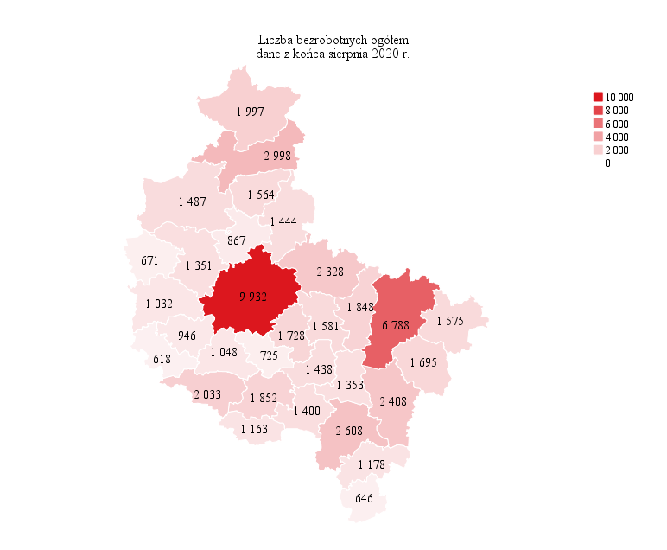
Powrót do spisu tabel

M2
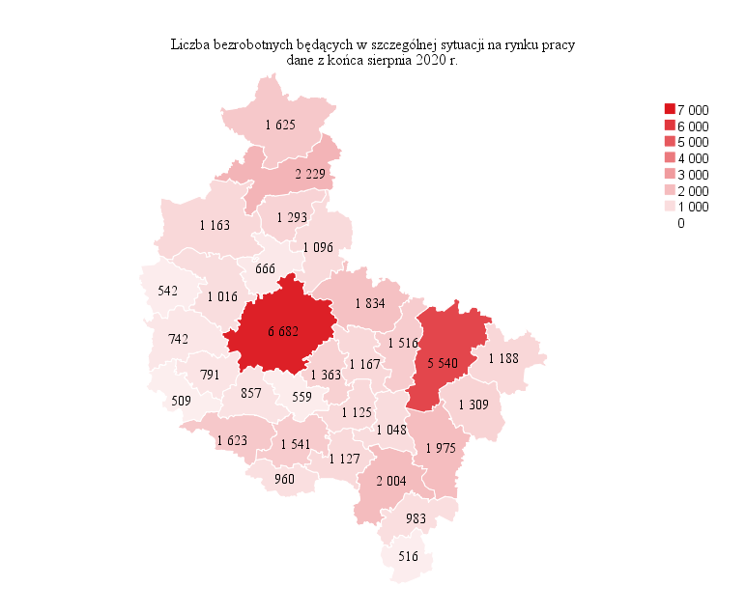
Powrót do spisu tabel

M3
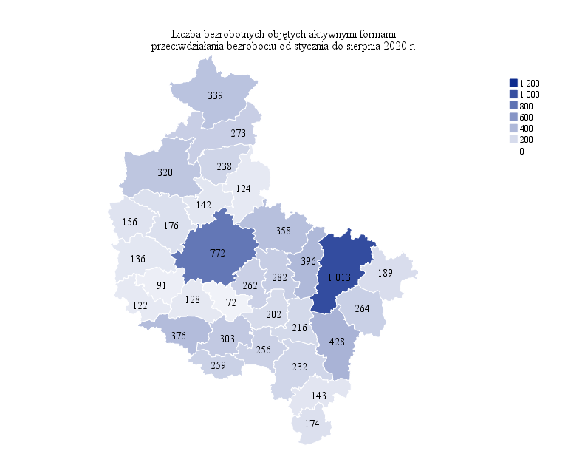
Powrót do spisu tabel

M4
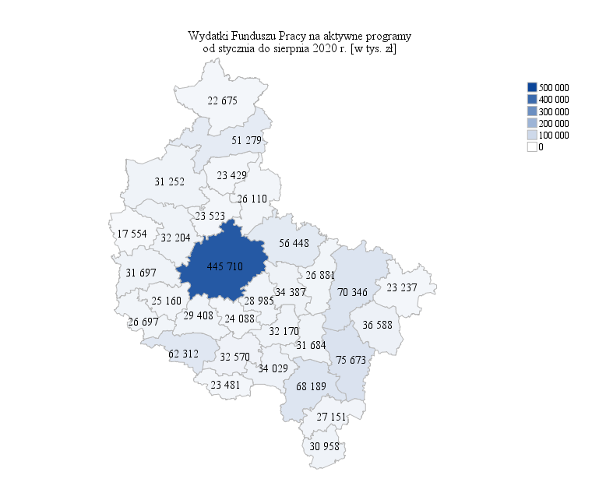
Powrót do spisu tabel

M5

Powrót do spisu tabel

M6
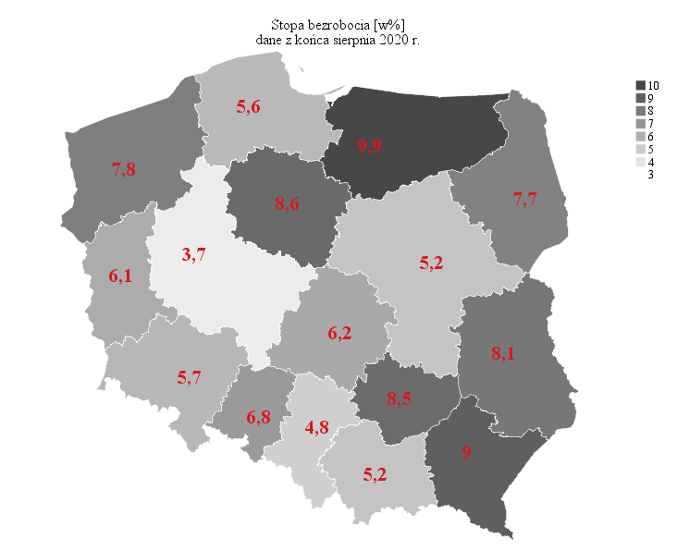
Powrót do spisu tabel

